How to Filter
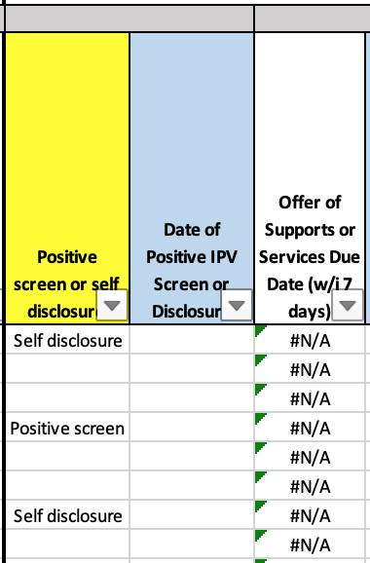
1. Click on the down arrow next to the column header.
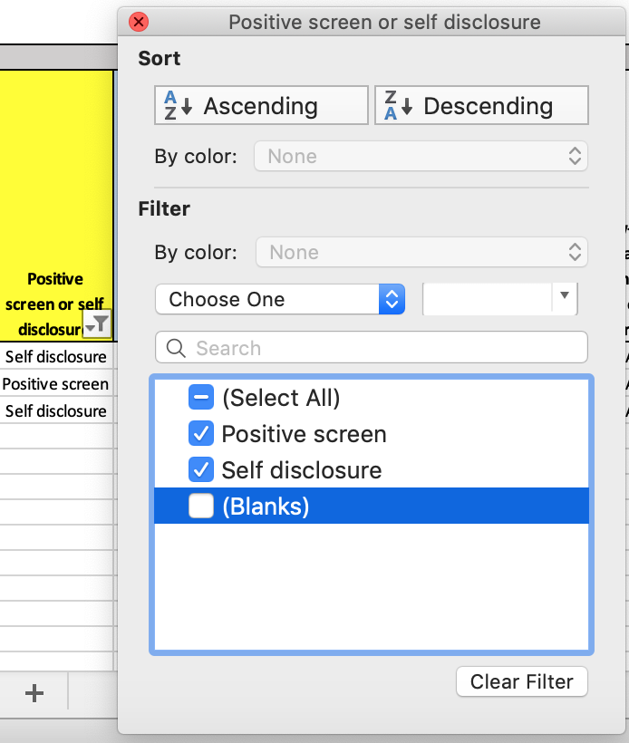

3. After deselecting "(Blanks)", your spreadsheet should look like the screenshot to the right, with any data in column P grouped together and all rows with blanks in column P removed.
Now you can see all caregivers who had a positive screen or self disclosure grouped together.

2. The box shown in the screenshot will pop up. Click on the "(Blanks)" check mark. This will deselect any rows with blanks in column P (will remove any caregivers not indicated as having a positive screen or self disclosure).
